상품제안서
포트메리온 보타닉가든 악센트 양손잡이 디저트접시 20cm | 상품코드: S45728

 |  |  |  |  |  |  | 02-713-8555 | www.synergygift.co.kr
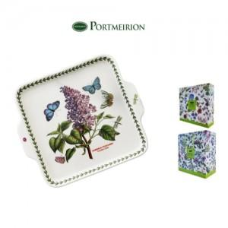

【상세/제작정보】

【인쇄/포장옵션】 | 스티커 / 포장불가능

【공급단가】 | 수량 | 20~ | 100~ | 300~ | 500~ | 1,000~
*VAT별도 | 단가 | 19,860원 | 18,790원 | 17,870원 | 17,410원 | 17,110원

【상품 URL】 | https://www.synergygift.co.kr:443/src/goods_detail.php?gdno=45728

